Z3. Kretanje po binarnom stablu
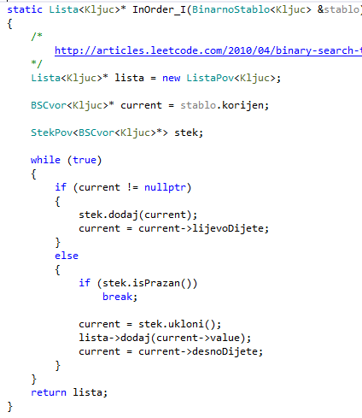
 | Zadatak: | InOrder iterativno
 | a) | Prikažite sadržaj liste, steka i varijable Current nakon svake iteracije while petlje za InOrder kretanje
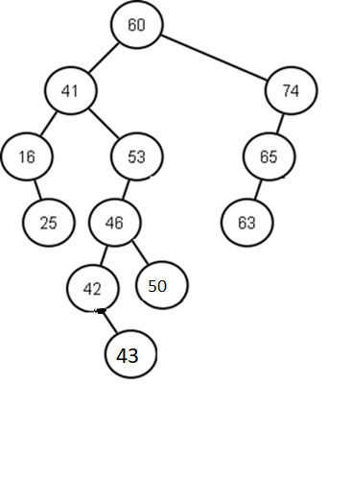

 |  | Iteracija 1 | Iteracija 2 | Iteracija 3 | Iteracija 4 | Iteracija 5 | Iteracija 6 | Iteracija 7 | Iteracija 8 | Iteracija 9 | Iteracija 10 | Iteracija 11 | Iteracija 12 | Iteracija 13 | Iteracija 14 | Iteracija 15 | Iteracija 16 | Iteracija 17 | Iteracija 18 | Iteracija 19 | Iteracija 20 | Iteracija 21 | Iteracija 22 | Iteracija 23 | Iteracija 24 | Iteracija 25 | Iteracija 26 | Iteracija 27 | Iteracija 28 | Iteracija 29 | Iteracija 30 | Iteracija 31 | Iteracija 31 | Iteracija 32

Current |  | Current | Current | Current | Current | Current | Current | Current | Current | Current | Current | Current | Current | Current | Current | Current | Current | Current | Current | Current | Current | Current | Current | Current | Current | Current | Current | Current | Current | Current | Current | Current | Current | Current
60 |  | 41 | nullp | 41

 |  | Lista | Lista | Lista | Lista | Lista | Lista | Lista | Lista | Lista | Lista | Lista | Lista | Lista | Lista | Lista | Lista | Lista | Lista | Lista | Lista | Lista | Lista | Lista | Lista | Lista | Lista | Lista | Lista | Lista | Lista | Lista | Lista | Lista
 |  | x | x | x | x | x | x | x | x | x | x | x | x | x | x | x | x | x | x | x | x | x | x | x | 0 | 0 | 0 | 0 | 0 | 0 | 0 | 0 | 0 | 0
 |  | x | x | x | x | x | x | x | x | x | x | x | x | x | x | x | x | x | x | x | x | x | x | x | 0 | 0 | 0 | 0 | 0 | 0 | 0 | 0 | 0 | 0
 |  | x | x | x | x | x | x | x | x | x | x | x | x | x | x | x | x | x | x | x | x | x | x | x | 0 | 0 | 0 | 0 | 0 | 0 | 0 | 0 | 0 | 0
 |  | x | x | x | x | x | x | x | x | x | x | x | x | x | x | x | x | x | x | x | x | x | x | x | 0 | 0 | 0 | 0 | 0 | 0 | 0 | 0 | 0 | 0
 |  | x | x | x | x | x | x | x | x | x | x | x | x | x | x | x | x | x | x | x | x | x | x | x | 0 | 0 | 0 | 0 | 0 | 0 | 0 | 0 | 0 | 0
 |  | x | x | x | x | x | x | x | x | x | x | x | x | x | x | x | x | x | x | x | x | x | x | x | 0 | 0 | 0 | 0 | 0 | 0 | 0 | 0 | 0 | 0
 |  | x | x | x | x | x | x | x | x | x | x | x | x | x | x | x | x | x | x | x | x | x | x | x | 0 | 0 | 0 | 0 | 0 | 0 | 0 | 0 | 0 | 0
 |  | x | x | x | x | x | x | x | x | x | x | x | x | x | x | x | x | x | x | x | x | x | x | x | 0 | 0 | 0 | 0 | 0 | 0 | 0 | 0 | 0 | 0
 |  | x | x | x | x | x | x | x | x | x | x | x | x | x | x | x | x | x | x | x | x | x | x | x | 0 | 0 | 0 | 0 | 0 | 0 | 0 | 0 | 0 | 0
 |  | x | x | x | x | x | x | x | x | x | x | x | x | x | x | x | x | x | x | x | x | x | x | x | 0 | 0 | 0 | 0 | 0 | 0 | 0 | 0 | 0 | 0
 |  | x | x | x | x | x | x | x | x | x | x | x | x | x | x | x | x | x | x | x | x | x | x | x | 0 | 0 | 0 | 0 | 0 | 0 | 0 | 0 | 0 | 0
 |  | x | x | x | x | x | x | x | x | x | x | x | x | x | x | x | x | x | x | x | x | x | x | x | 0 | 0 | 0 | 0 | 0 | 0 | 0 | 0 | 0 | 0
 |  | x | x | x | x | x | x | x | x | x | x | x | x | x | x | x | x | x | x | x | x | x | x | x | 0 | 0 | 0 | 0 | 0 | 0 | 0 | 0 | 0 | 0
 |  | x | x | x | x | x | x | x | x | x | x | x | x | x | x | x | x | x | x | x | x | x | x | x | 0 | 0 | 0 | 0 | 0 | 0 | 0 | 0 | 0 | 0
 |  | x | x | x | x | x | x | x | x | x | x | x | x | x | x | x | x | x | x | x | x | x | x | x | 0 | 0 | 0 | 0 | 0 | 0 | 0 | 0 | 0 | 0

 |  | Stek | Stek | Stek | Stek | Stek | Stek | Stek | Stek | Stek | Stek | Stek | Stek | Stek | Stek | Stek | Stek | Stek | Stek | Stek | Stek | Stek | Stek | Stek | Stek | Stek | Stek | Stek | Stek | Stek | Stek | Stek | Stek | Stek
 |  | x | x | x | x | x | x | x | x | x | x | x | x | x | x | x | x | x | x | x | x | x | x | x | 0 | 0 | 0 | 0 | 0 | 0 | 0 | 0 | 0 | 0
 |  | x | x | x | x | x | x | x | x | x | x | x | x | x | x | x | x | x | x | x | x | x | x | x | 0 | 0 | 0 | 0 | 0 | 0 | 0 | 0 | 0 | 0
 |  | x | x | x | x | x | x | x | x | x | x | x | x | x | x | x | x | x | x | x | x | x | x | x | 0 | 0 | 0 | 0 | 0 | 0 | 0 | 0 | 0 | 0
 |  | x | x | x | x | x | x | x | x | x | x | x | x | x | x | x | x | x | x | x | x | x | x | x | 0 | 0 | 0 | 0 | 0 | 0 | 0 | 0 | 0 | 0
 |  | x | x | x | x | x | x | x | x | x | x | x | x | x | x | x | x | x | x | x | x | x | x | x | 0 | 0 | 0 | 0 | 0 | 0 | 0 | 0 | 0 | 0
 |  | x | x | x | x | x | x | x | x | x | x | x | x | x | x | x | x | x | x | x | x | x | x | x | 0 | 0 | 0 | 0 | 0 | 0 | 0 | 0 | 0 | 0
 |  | x | x | x | x | x | x | x | x | x | x | x | x | x | x | x | x | x | x | x | x | x | x | x | 0 | 0 | 0 | 0 | 0 | 0 | 0 | 0 | 0 | 0
 |  | x | x | x | x | x | x | x | x | x | x | x | x | x | x | x | x | x | x | x | x | x | x | x | 0 | 0 | 0 | 0 | 0 | 0 | 0 | 0 | 0 | 0
 |  | x | x | x | x | x | x | x | x | x | x | x | x | x | x | x | x | x | x | x | x | x | x | x | 0 | 0 | 0 | 0 | 0 | 0 | 0 | 0 | 0 | 0
 |  | x | x | x | x | x | x | x | x | x | x | x | x | x | x | x | x | x | x | x | x | x | x | x | 0 | 0 | 0 | 0 | 0 | 0 | 0 | 0 | 0 | 0
 |  | x | x | x | x | x | x | x | x | x | x | x | x | x | x | x | x | x | x | x | x | x | x | x | 0 | 0 | 0 | 0 | 0 | 0 | 0 | 0 | 0 | 0
 |  | x | x | x | x | x | x | x | x | x | x | x | x | x | x | x | x | x | x | x | x | x | x | x | 0 | 0 | 0 | 0 | 0 | 0 | 0 | 0 | 0 | 0
 |  | x | x | x | x | x | x | x | x | x | x | x | x | x | x | x | x | x | x | x | x | x | x | x | 0 | 0 | 0 | 0 | 0 | 0 | 0 | 0 | 0 | 0
 |  | x | x | x | x | x | x | x | x | x | x | x | x | x | x | x | x | x | x | x | x | x | x | x | 0 | 0 | 0 | 0 | 0 | 0 | 0 | 0 | 0 | 0
 |  | x | x | x | x | x | x | x | x | x | x | x | x | x | x | x | x | x | x | x | x | x | x | x | 0 | 0 | 0 | 0 | 0 | 0 | 0 | 0 | 0 | 0

